管理項目
概要設計書 管理項目 |  | 管理番号 |  | 業務 | システム名 |  | サブシステム名 | 作成者 |  |  | 作成日 |  | 最終更新者 |  | 最終更新日 | 履歴

 |  |  |  |  | ASTクラウド |  |  | 寒河江 |  |  | 2018-12-21 |  | 泉 |  | 2019-02-25 | V0.04

 |  | タイトル |  | 調達依頼画面

（ ）
プログラムＩＤ |  |  |  |  |  | プログラム名
機能分類

オンライン／バッチ |  |  |  |  |  | 起動箇所等

目的 |  |  | ※（サブシステの目的を記述） |  |  |  |  |  | 起動サイクル |  |  | ※（いつ：頻度、開始時期、処理時間）

 | AST現場作業員、現場担当者(工事G)が、B材の小口注文を依頼する際に使用する。 |  |  |  |  |  |  |  |  | 随時
 | 現場担当者(工事G)がB材の大口注文を依頼する際に使用する。

 |  |  |  |  |  |  |  |  | 実行部門 |  |  | ※（誰が行うか、権限等含めてを記述）

 |  |  |  |  |  |  |  |  |  | B材の小口注文：AST現場作業員、現場担当者(工事G)
 |  |  |  |  |  |  |  |  |  | B材の大口注文：現場担当者(工事G)

業務概要 |  |  | ※（手順・例外） |  |  |  |  |  | 対象範囲 |  |  | ※（何を：情報、誰に：組織・業務）

 | 1.現場作業員は調達する資材を選択する。
 | 2.仕入先、納入先、希望納期を資材ごとに選択する。
 | 3.調達依頼情報を登録する。
 |  |  |  |  |  |  |  |  | 使用する画面／帳票類 |  |  |  |  | ※（媒体、入手元／提供先）

 |  |  |  |  |  |  |  |  |  | Salesforce/Visualforce

別紙詳細

システム間連携
概要設計書 システム間連携 | 管理番号 | 業務 | システム名 | サブシステム名 | 作成者 | 作成日 | 最終更新者 | 最終更新日 | 履歴

 |  |  | ASTクラウド |  | 寒河江 | 2018-12-21 | 泉 | 2019-02-25 | V0.04

 | タイトル | 調達依頼画面

システム間連携
説 明

つながる君♪
ホーム画面
Salesforce
Sites

処理概要図
概要設計書 処理概要図 | 管理番号 | 業務 | システム名 | サブシステム名 | 作成者 | 作成日 | 最終更新者 | 最終更新日 | 履歴

 |  |  | ASTクラウド |  | 寒河江 | 2018-12-21 | 泉 | 2019-02-25 | V0.04

 | タイトル | 調達依頼画面

工事番号マスタ
識別ID
つながる君♪ホーム画面
カテゴリーマスタ

資材マスタ

調達依頼
承認申請
しますか？
メニュー
押下
識別ID
資材選択画面
資材選択

いいえ
はい

工事番号-
取引先

識別ID
資材一覧画面
工事番号-
場所

掛率単価

申請内容
入力

識別ID
処理名称
(技術名称)
識別ID
処理名称
（技術名称）
識別ID
帳票名称
識別ID
画面名称
（技術名称)

既存処理
共通処理（汎用モジュール）
等
識別IDはPXXXで採番
処理
識別IDはPXXXで採番
レポート出力
（画面出力のみを含む）
識別IDはDXXXで採番
入出力画面
識別IDはSXXXで採番

識別ID
ファイル名称
(技術名称)
OK?
作業

入出力データ
（Excel等の外部ﾌｧｲﾙ）
識別IDはFXXXで採番
判断BOX
人間系の作業
補足
識別ＩＤ：図中の各ＩＤ番号は外部設計内で説明を分かりやすくするために採番した番号である。
名称：内容が簡易に分かるテキスト名称を記述する名称。
技術名称：処理、画面、ファイル、テーブルには技術名称欄を設けているが、外部設計時に既に名称がわかる場合には表示する

識別ID
テーブル名称
(技術名称)

A
2

データベース
標準オブジェクト
カスタムオブジェクト
識別IDはTXXXで採番
ページ内ジョイント
ページ間ジョイント

画面遷移図
概要設計書 画面遷移図 | 管理番号 | 業務 | システム名 | サブシステム名 | 作成者 | 作成日 | 最終更新者 | 最終更新日 | 履歴

 |  |  | ASTクラウド |  | 寒河江 | 2018-12-21 | 泉 | 2019-02-25 | V0.04

 | タイトル | 調達依頼画面

アプリ
「つながる君」
メニュー画面
資材選択①
資材選択②
資材選択③
資材選択④

資材一覧①
資材一覧②

画面レイアウト
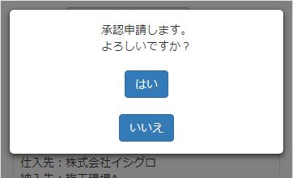
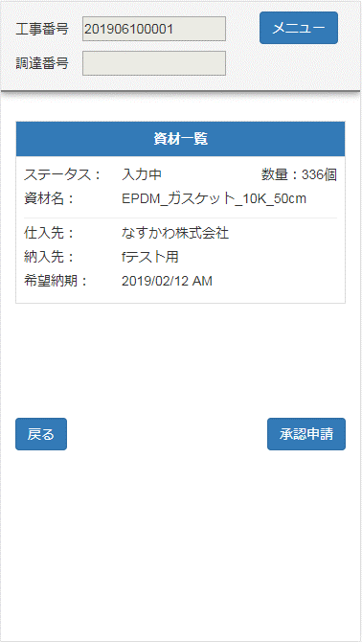
概要設計書 画面レイアウト |  | 管理番号 | 業務 | システム名 | サブシステム名 | 作成者 | 作成日 | 最終更新者 | 最終更新日 | 履歴

 |  |  |  | ASTクラウド |  | 寒河江 | 2018-12-21 | 泉 | 2019-02-25 | V0.04

 |  | タイトル | 調達依頼画面

識別ＩＤ
画面名称
技術名称

 | 1.資材選択①画面

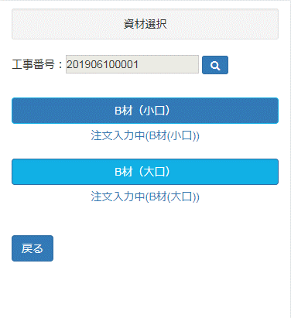

 | 2．資材選択②画面

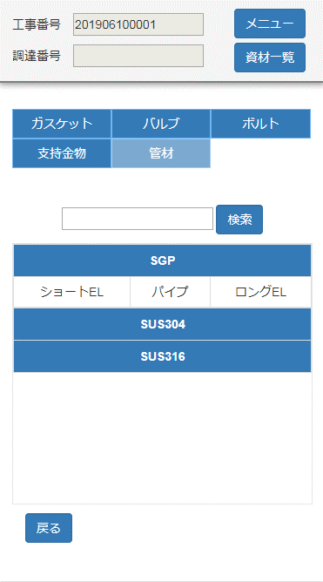

 | 3．資材選択③画面

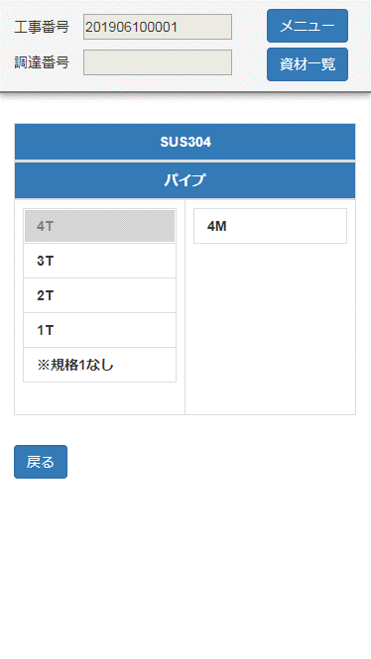

 | 4．資材選択④画面

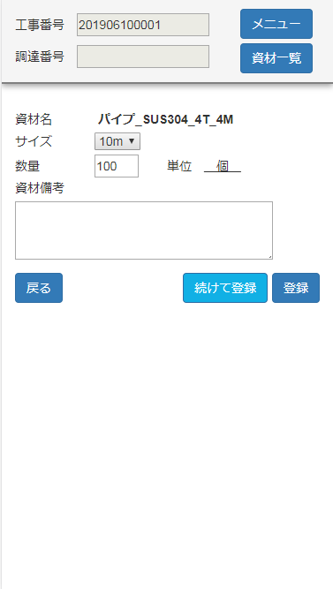

 | 5．資材一覧①画面

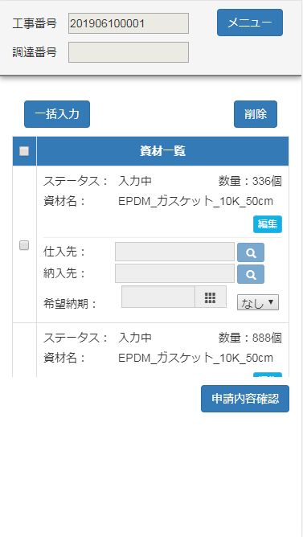
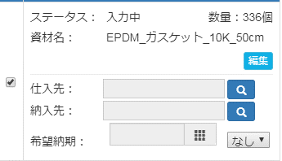

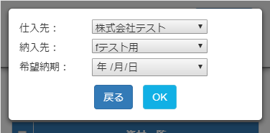

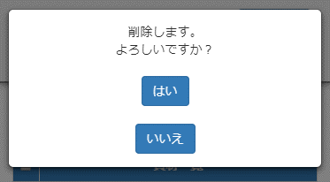

 | 6．資材一覧②画面

画面項目
概要設計書
画面項目説明
管理番号
業務
システム名
サブシステム名
作成者
最終更新者
最終更新日
作成日
履歴
ASTクラウド
寒河江
泉
2018/12/21
2019/2/25
V0.04

タイトル
調達依頼画面

識別ＩＤ
画面名称
技術名称

1.資材選択①画面
項目No | ラベル名 | 項目名 | データ型 | 桁数 | I/0 | 必須 | デフォルト | ユニーク | 外部ID | 制御項目 | help 有無 | 編集・チェック基準 | 備考
1 | 工事番号 | 工事番号 | テキスト | 10 | I | ○ |  |  |  |  |  |  | -
2 | B材(小口) | B材(小口) | ボタン | - | -
3 | 注文入力中(B材(小口)) | 注文入力中 (B材(小口)) | ボタン | - | -
3 | B材(大口) | B材(大口) | ボタン | - | -
4 | 注文入力中(B材(大口)) | 注文入力中 (B材(大口)) | ボタン | - | -
5
6
7
8
9
10
11
12
13
14
15
16
17
18
19

2.資材選択②画面
項目No | ラベル名 | 項目名 | データ型 | 桁数 | I/0 | 必須 | デフォルト | ユニーク | 外部ID | 制御項目 | help 有無 | 編集・チェック基準 | 備考
1 | 工事番号 | 工事番号 | テキスト | 10 | O |  |  |  |  |  |  |  | ヘッダー項目
2 | 調達番号 | 調達依頼番号 | テキスト | 10 | O |  |  |  |  |  |  |  | ヘッダー項目 自動採番
3 | メニュー | メニュー | ボタン | - | - |  |  |  |  |  |  |  | ヘッダー項目
4 | 資材一覧 | 資材一覧 | ボタン | - | - |  |  |  |  |  |  |  | ヘッダー項目
5 | 分類 | 分類 | テキスト | - | O
6 | 検索 | 検索 | ボタン | - | I
7 | 材質 | 材質 | ボタン | - | O
8 | 品名 | 品名 | ボタン | - | O
9 | 戻る | 戻る | ボタン | - | -
10
11
12
13
14
15
16
17

3.資材選択③画面
項目No | ラベル名 | 項目名 | データ型 | 桁数 | I/0 | 必須 | デフォルト | ユニーク | 外部ID | 制御項目 | help 有無 | 編集・チェック基準 | 備考
1 | 工事番号 | 工事番号 | テキスト | 10 | O |  |  |  |  |  |  |  | ヘッダー項目
2 | 調達番号 | 調達依頼番号 | テキスト | 10 | O |  |  |  |  |  |  |  | ヘッダー項目 自動採番
3 | メニュー | メニュー | ボタン | - | - |  |  |  |  |  |  |  | ヘッダー項目
4 | 資材一覧 | 資材一覧 | ボタン | - | - |  |  |  |  |  |  |  | ヘッダー項目
5 | 材質 | 材質 | テキスト | - | O
6 | 品名 | 品名 | テキスト | - | O
7 | 規格1 | 規格1 | ボタン | - | O
8 | 規格2 | 規格2 | ボタン | - | O
9
10
11
12
13
14
15
16
17

4.資材選択④画面
項目No | ラベル名 | 項目名 | データ型 | 桁数 | I/0 | 必須 | デフォルト | ユニーク | 外部ID | 制御項目 | help 有無 | 編集・チェック基準 | 備考
1 | 工事番号 | 工事番号 | テキスト | 10 | O | ○ |  |  |  |  |  |  | ヘッダー項目
2 | 調達番号 | 調達依頼番号 | テキスト | 10 | O |  |  |  |  |  |  |  | ヘッダー項目 自動採番
3 | メニュー | メニュー | ボタン | - | - |  |  |  |  |  |  |  | ヘッダー項目
4 | 資材一覧 | 資材一覧 | ボタン | - | - |  |  |  |  |  |  |  | ヘッダー項目
5 | 資材名 | 資材名 | テキスト | - | O |  |  |  |  |  |  |  | 自動表示
6 | サイズ | サイズ | 数式 (テキスト) | - | I/0 | ○
7 | 数量 | 数量 | 数値(5、0) | 5 | I/0 | ○
8 | 単位 | 数量単位 | 数式 (テキスト) | - | O | ○ |  |  |  |  |  |  | 自動設定
9 | 資材備考 | 備考 | テキストエリア(255) | 255 | I/0
10 | 戻る | 戻る | ボタン | - | -
11 | OK | OK | ボタン | - | -
12
13
14
15
16
17

5.資材一覧①画面
項目No | ラベル名 | 項目名 | データ型 | 桁数 | I/0 | 必須 | デフォルト | ユニーク | 外部ID | 制御項目 | help 有無 | 編集・チェック基準 | 備考
1 | 工事番号 | 工事番号 | テキスト | 10 | O |  |  |  |  |  |  |  | ヘッダー項目
2 | 調達番号 | 調達依頼番号 | テキスト | 10 | O |  |  |  |  |  |  |  | ヘッダー項目 自動採番
3 | メニュー | メニュー | ボタン | - | - |  |  |  |  |  |  |  | ヘッダー項目
4 | 一括入力 | 一括入力 | ボタン | - | - |  |  |  |  |  |  |  | ポップアップ画面に条件を入力
5 | 削除 | 削除 | ボタン | - | -
6 | 全チェック | 全チェック | チェックボックス | - | - |  |  |  |  |  |  |  | 自動表示
7 | 資材一覧 | 資材一覧 | テキスト | - | -
8 | ステータス | 取引ステータス | テキスト | - | O |  |  |  |  |  |  |  | 自動表示
9 | 数量 | 数量 | 数値(5、0) | 5 | O |  |  |  |  |  |  | 必須チェック 数値チェック 正値チェック
10 | 単位 | 数量単位 | 数式 (テキスト) | - | O
11 | 資材名 | 資材名 | テキスト | 80 | O |  |  |  |  |  |  |  | 自動表示
12 | 仕入先 | 仕入先 | テキスト | - | I/0
13 | 納入先 | 納入先 | テキスト | - | I/0 | ○
14 | 希望納期 | 希望納期 | 日付 | - | I/0 | ○ |  |  |  |  |  | 日付チェック | 自動設定
15 | AM/PM区分 | AM/PM区分 | セレクト | - | I/0
16 | 申請内容確認 | 申請内容確認 | ボタン | - | -
17

6.資材一覧②画面
項目No | ラベル名 | 項目名 | データ型 | 桁数 | I/0 | 必須 | デフォルト | ユニーク | 外部ID | 制御項目 | help 有無 | 編集・チェック基準 | 備考
1 | 工事番号 | 工事番号 | テキスト | 10 | O |  |  |  |  |  |  |  | ヘッダー項目
2 | 調達番号 | 調達依頼番号 | テキスト | 10 | O |  |  |  |  |  |  |  | ヘッダー項目 自動採番
3 | メニュー | メニュー | ボタン | - | - |  |  |  |  |  |  |  | ヘッダー項目
4 | 資材一覧 | 資材一覧 | テキスト | - | - |  |  |  |  |  |  |  | 自動表示
5 | ステータス | 取引ステータス | テキスト | - | O |  |  |  |  |  |  |  | 自動表示
6 | 数量 | 数量 | 数値(5、0) | 5 | O |  |  |  |  |  |  |  | 自動表示
7 | 単位 | 数量単位 | 数式 (テキスト) | - | O |  |  |  |  |  |  |  | 自動表示
8 | 資材名 | 資材名 | テキスト | 80 | O |  |  |  |  |  |  |  | 自動表示
9 | 仕入先 | 仕入先 | 参照型 | - | O |  |  |  |  |  |  |  | 自動表示
10 | 納入先 | 納入先 | 参照型 | - | O |  |  |  |  |  |  |  | 自動表示
11 | 希望納期 | 希望納期 | 参照型 | - | O |  |  |  |  |  |  |  | 自動設定
12 | AM/PM区分 | AM/PM区分 | テキスト | - | O
13 | 戻る | 戻る | ボタン | - | -
14 | 承認申請 | 承認申請 | ボタン | - | -
15
16
17

変更履歴
概要設計書
変更履歴
管理番号
業務
システム名
サブシステム名
作成者
更新者
作成日
最終更新日
履歴
ASTクラウド
寒河江
寒河江
2018/12/21
2019/2/8
V0.03

タイトル
調達依頼画面

№ | 変更日 | 変更箇所 | 変更内容 | 変更理由 | 備考

新規導入時は記載しない。
導入後の保守にて変更したときに、変更内容を追記していく。

